Sheet1
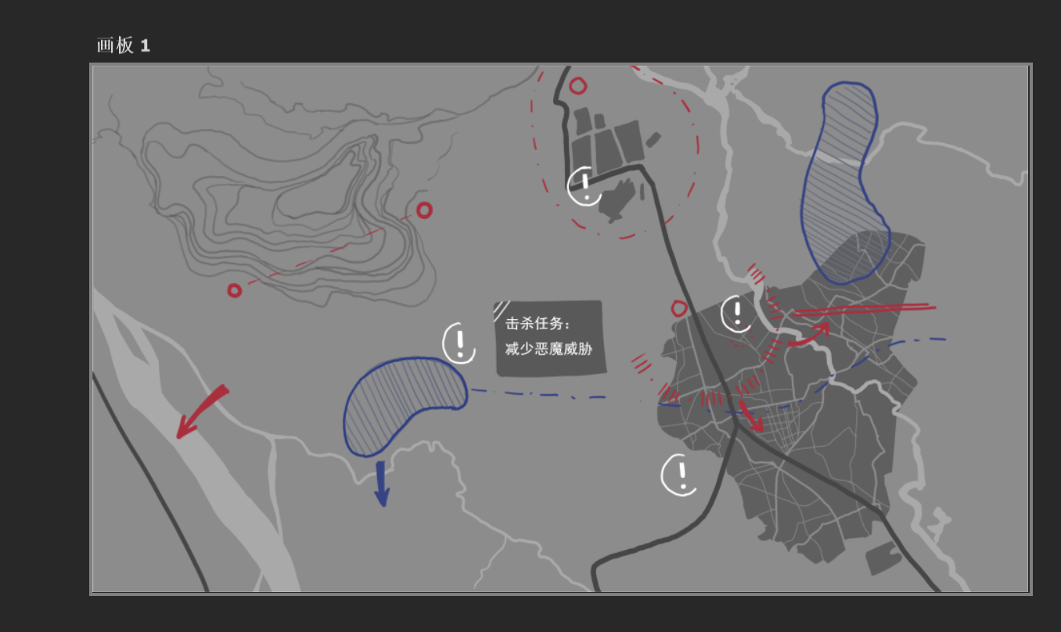

任务出现概率系统 |  | 总任务出现：先判定是永久池子还是常规概率池子，每张地图的永久池子概率和常规池子概率单独配，比如50%、50%

永久池子 |  | 每张地图固定n个，随机刷新，每个任务配置权重，根据权重出现，需要考虑任务不满足出现条件（比如主线进度问题），导致不出现的问题

概率池子 |  | 每回合根据配置随机出现的事件，需要注意部分事件需要满足一定条件才可能出现，部分事件满足一定条件后权重变化

道具触发任务 | 玩家使用道具后，下回合必然出现对应的特殊事件，该事件不占用常规概率池，也不共享最大上限，而是单独出现 |  | 注：兴趣点自动避让，比如两个token的自动生成位置重叠，那应该自动避让开，避免重叠

保底计数器 | 对于部分任务，当玩家在满足条件的情况下每进行一个回合，那么计数器+1，若计数器达到一个水平，比如100，那么必然作为一个额外任务，独立于概率池，必然出现

任务线 | 玩家满足条件/完成任务后，出现并且一直存在的任务（但也可能有条件限制，比如回合数>5）

未来扩展 | 跟随任务动态调整地图中动效

